Лист1
Баг репорт по проверке функционала сайта http://xn----9sbmabpda3bhglnqavz9b.xn--p1ai/
Окружение: OS Windows 11 Pro 64 bit
Браузер Google Chrome Версия 140.0.7339.80/81, Браузер Microsoft Edge Версия 140.0.3485.66

ID | Заголовок | Предусловие | Серьезность/Приоритет | Шаги | Ожидаемый результат | Фактический результат | Вложения
1 | Некорректное поведение плавающего виджета чата при увеличении масштаба страницы на всех страницах сайта | Открыта любая страница сайта. Виджет чата с текстом "Мы онлайн! Задайте ваш вопрос в чате" активен и отображается в правом нижнем углу. | S3 - блокирует доступ к элементам управления и нарушает базовую функциональность сайта P1 - нарушение принципов доступности, делает сайт непригодным для пользователей с ослабленным зрением | 1. Перейти на одну из страниц сайта (иконка виджета чата везде одинаковая): Главная: https://xn----7sbccrbca0ayxeici5auy0f.xn--p1ai/ О центре: https://xn----7sbccrbca0ayxeici5auy0f.xn--p1ai/about-new.html Курс "Оператор БПЛА": https://xn----7sbccrbca0ayxeici5auy0f.xn--p1ai/bpla-kurs.html Курс "Маркетплейсы": https://xn----7sbccrbca0ayxeici5auy0f.xn--p1ai/marketplejsyi.html Курс "Нейросети": https://xn----7sbccrbca0ayxeici5auy0f.xn--p1ai/nejroseti-kurs.html Курс "Тестировщик ПО": https://xn----7sbccrbca0ayxeici5auy0f.xn--p1ai/test-po-kurs.html 2. Увеличить масштаб страницы до 300% (используя сочетание клавиш Ctrl + +). 3. Наблюдать за изменением положения и размера виджета чата. 4. Попытаться взаимодействовать с элементами интерфейса, перекрытыми виджетом. 5. Увеличить масштаб до 400% и 500%, фиксируя изменения. 6. Попытаться прокрутить страницу по горизонтали для доступа к скрытому контенту. 7. Повторить шаги 1-6 для всех перечисленных выше страниц. | При любом уровне масштабирования (до 500%) виджет чата сохраняет относительное положение в правом нижнем углу экрана. Он не увеличивает свои размеры непропорционально, не перекрывает основные элементы интерфейса и не препятствует взаимодействию с ними. Пользователь имеет возможность прочитать весь контент на странице и совершить целевые действия. | На всех проверенных страницах сайта наблюдается идентичное некорректное поведение: 1. При масштабе 300%: Виджет значительно увеличивается в размерах, занимая около 1/4 площади экрана, и начинает перекрывать соседние элементы управления и контент. 2. При масштабе 400-500%: Наблюдается нарушение юзабилити и доступности. Виджет занимает центральное положение на экране, перекрывая основное содержимое страницы. | 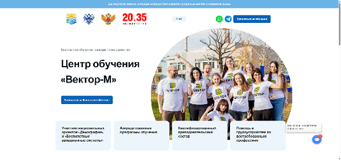 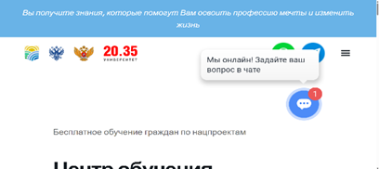 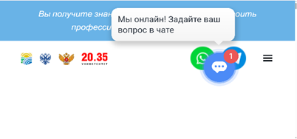 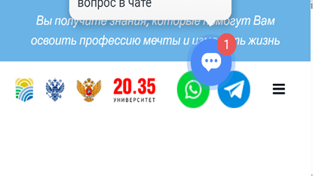
2 | Нарушение адаптивности ленты партнеров и верхнего блока "Вы получите знания..."— выход за границы контейнера при масштабировании | 1. Открыта страница сайта https://xn----7sbccrbca0ayxeici5auy0f.xn--p1ai/about-new.html 2. Лента с логотипами отображается и анимируется. | S3 — Визуальное нарушение. P2 — Проблема хорошо заметна пользователю и портит внешний вид сайта. | 1. Уменьшить масштаб страницы до 50% (Ctrl + -). 2. Убедиться, что лента с логотипами и верхний блок "Вы получите знания..." уже шире основного контейнера. 3. Последовательно уменьшить масштаб до 33%, затем до 25%. 4. Наблюдать, как длина ленты и блок "Вы получите знания..." начинает значительно (в 2+ раза) превышать ширину видимой области сайта | Лента, как и все остальные элементы страницы, масштабируется пропорционально и не выходит за границы отведенного ей контейнера. | Лента и верхний блок "Вы получите знания..." не адаптируются. Длина остается фиксированной, из-за чего при уменьшении масштаба сильно выступает за края | 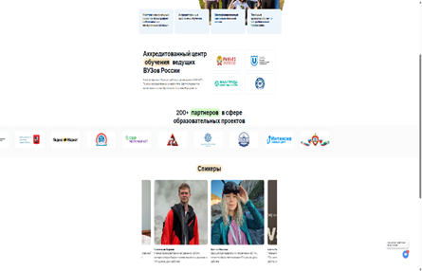 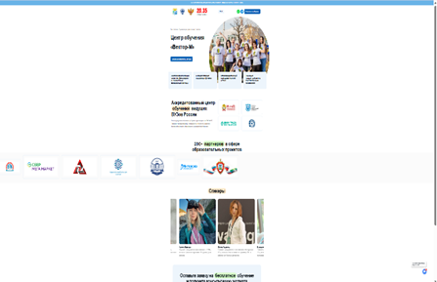 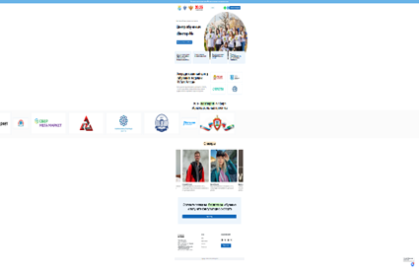
3 | Некорректная анимация ленты партнеров — появление пустого пространства | 1. Открыта страница сайта https://xn----7sbccrbca0ayxeici5auy0f.xn--p1ai/about-new.html 2. Лента с логотипами отображается и анимируется. | S3 — Существенный визуальный дефект. P3 — Требует исправления, но не блокирует основную функциональность. | 1. Уменьшать масштаб и наблюдать за лентой: - На 100%: пустое пространство не видно. - На 90%: появляется немного пустого пространства. - На 80%: пустого пространства примерно 1/3. - На 67%: пустого пространства почти половина. - На 50%: пустого пространства половина и более. 2. Дождаться, когда лента прокрутится до конца своих 12 логотипов, и наблюдать за дальнейшей анимацией пустого пространства. | Анимация ленты непрерывная. Ширина ленты и ее содержимого всегда соответствует ширине контейнера, не создавая пустых промежутков. | На масштабе 90% и ниже появляется и увеличивается пустое пространство справа. После прокрутки всех логотипов анимация не сбрасывается корректно, а продолжает прокручивать пустое пространство.
4 | Логотипы в ленте не являются кликабельными, несмотря на индикатор (cursor: pointer) | 1. Открыта страница сайта https://xn----7sbccrbca0ayxeici5auy0f.xn--p1ai/about-new.html | S4 — Несоответствие поведения ожиданиям пользователя. P3 — Необходимо либо сделать элементы кликабельными, либо убрать индикатор кликабельности. | 1. Навести курсор на любой логотип в бегущей строке. 2. Убедиться, что курсор меняется на указатель (pointer). 3. Кликнуть по логотипу. | Если курсор меняется на pointer, то элемент является кликабельным и должен вести на сайт партнера/открывать дополнительную информацию. Если элемент не кликабелен, курсор не должен меняться. | Курсор меняется на pointer, но клик по любому логотипу не приводит ни к каким действиям. | CSS: a:-webkit-any-link { cursor: pointer; }
5 | Некорректные ссылки на WhatsApp в блоках мессенджеров на всех страницах сайта | Открыта любая страница сайта, содержащая блоки с иконками мессенджеров (верхний или нижний). | S3 — Критичное нарушение функциональности. Пользователь не может связаться с компанией через указанный канал связи. P2 — Ошибка затрагивает коммуникацию с пользователем и потенциально влияет на конверсию. | 1. Открыть одну из страниц сайта: Главная: https://xn----7sbccrbca0ayxeici5auy0f.xn--p1ai/ О центре: https://xn----7sbccrbca0ayxeici5auy0f.xn--p1ai/about-new.html Курс "Оператор БПЛА": https://xn----7sbccrbca0ayxeici5auy0f.xn--p1ai/bpla-kurs.html Курс "Маркетплейсы": https://xn----7sbccrbca0ayxeici5auy0f.xn--p1ai/marketplejsyi.html Курс "Нейросети": https://xn----7sbccrbca0ayxeici5auy0f.xn--p1ai/nejroseti-kurs.html Курс "Тестировщик ПО": https://xn----7sbccrbca0ayxeici5auy0f.xn--p1ai/test-po-kurs.html 2. Для верхнего блока: - Найти в верхней части страницы иконку WhatsApp. - Навести курсор, убедиться, что он меняется на pointer. - Кликнуть по иконке. 3. Для нижнего блока: - Прокрутить страницу вниз. - Найти блок с иконками мессенджеров. - Навести курсор на иконку WhatsApp, убедиться, что он меняется на pointer. - Кликнуть по иконке. 4. Повторить шаги 2-3 для всех перечисленных выше страниц. | При нажатии на иконку WhatsApp на любой странице сайта открывается чат в приложении WhatsApp или его веб-версии. | При нажатии на иконку WhatsApp в любом блоке (верхнем или нижнем) на любой проверенной странице сайта, браузер открывает новую вкладку с адресом about:blank (пустая страница). Ссылка не ведет в WhatsApp. | 
6 | Орфографическая ошибка и визуальный дефект в тексте формы записи на обучение на всех страницах сайта | Пользователь находится на любой странице сайта, содержащей форму записи на обучение. | S4 — Дефект не относится к функционалу формы. Не влияет на бизнес-логику процесса записи. Ухудшает визуальное восприятие и профессиональный вид. P3 — Не требует немедленного решения. | 1. Открыть любую из страниц сайта с формой записи (форма везде одинаковая): Главная: https://xn----7sbccrbca0ayxeici5auy0f.xn--p1ai/ О центре: https://xn----7sbccrbca0ayxeici5auy0f.xn--p1ai/about-new.html Курс "Оператор БПЛА": https://xn----7sbccrbca0ayxeici5auy0f.xn--p1ai/bpla-kurs.html Курс "Маркетплейсы": https://xn----7sbccrbca0ayxeici5auy0f.xn--p1ai/marketplejsyi.html Курс "Нейросети": https://xn----7sbccrbca0ayxeici5auy0f.xn--p1ai/nejroseti-kurs.html Курс "Тестировщик ПО": https://xn----7sbccrbca0ayxeici5auy0f.xn--p1ai/test-po-kurs.html 2. Нажать на ЛЮБУЮ кнопку, вызывающую форму записи (независимо от её названия: "Записаться...", "Подать заявку" и т.д.). 3. Обратить внимание на текст над полями для ввода (заголовок формы "Мы свяжемся с Вами как можноскорее"). | 1. Текст отображается грамотно, без орфографических ошибок: "Мы свяжемся с Вами как можно скорее". 2. Весь текст заголовка формы имеет единое стилевое оформление (шрифт, размер, цвет, начертание). | На всех проверенных страницах сайта в форме записи наблюдается один и тот же дефект: 1. Орфографическая ошибка: Слова в тексте написаны слитно: "как можноскорее" (вместо правильного "как можно скорее"). 2. Визуальная несогласованность: Слово "скорее" отображается шрифтом, который визуально отличается от шрифта предыдущих слов ("как можно").. | 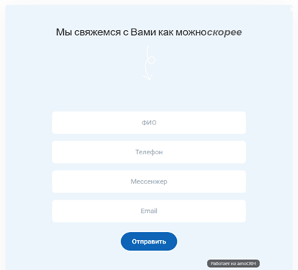
7 | Неполная и нестрогая валидация полей формы записи на обучение | 1. Открыть одну из страниц сайта с формой записи: Главная: https://xn----7sbccrbca0ayxeici5auy0f.xn--p1ai/ О центре: https://xn----7sbccrbca0ayxeici5auy0f.xn--p1ai/about-new.html Курс "Оператор БПЛА": https://xn----7sbccrbca0ayxeici5auy0f.xn--p1ai/bpla-kurs.html Курс "Маркетплейсы": https://xn----7sbccrbca0ayxeici5auy0f.xn--p1ai/marketplejsyi.html Курс "Нейросети": https://xn----7sbccrbca0ayxeici5auy0f.xn--p1ai/nejroseti-kurs.html Курс "Тестировщик ПО": https://xn----7sbccrbca0ayxeici5auy0f.xn--p1ai/test-po-kurs.html 2. Форма активна и готова к заполнению. | S2 - дефект приводит к неработоспособности основной бизнес-логики модуля. Форма, цель которой — генерация качественных лидов, сохраняет мусорные и необрабатываемые данные. Это полностью нивелирует её полезность. P1 — дефект должен быть исправлен в первую очередь. Каждая отправка формы с некорректными данными — это потерянная бизнес-возможность и испорченный пользовательский опыт (клиент мог оставить заявку, но ему никогда не перезвонят из-за неверного телефона). | Общий шаг для всех случаев: нажать кнопку "Отправить". 1. Проверка обязательности полей: - Оставить все поля пустыми. - Заполнить только одно любое поле (ФИО, Телефон, Мессенджер или Email), остальные оставить пустыми. - Заполнить поле "Телефон" валидными данными (например, 79991234567), а в остальные поля ввести несколько пробелов. 2. Проверка санитации ввода: - Для всех текстовых полей: ввести данные с пробелами в начале и конце (напр., " Иван Иванов ") и проверить, сохраняются ли пробелы. 3. Проверка на максимальную длину: - Поле "ФИО": ввести строку из 5000 символов "1". - Поле "Мессенджер": ввести строку из 5000 символов "1". 4. Проверка корректности формата: - Поле "ФИО": - Ввести цифры: 12345 - Ввести спец. символы: !@#$% - Ввести только пробелы - Ввести данные на английском: John Doe - Ввести один символ: А - Поле "Телефон": - Ввести номер не с 7 или 8: 1234567890 - Ввести 5 цифр: 12345 - Ввести 6 цифр: 123456 - Ввести 14 цифр: 123456789012345 - Отсутствует маска ввода и форматирование - Поле "Мессенджер": - Ввести произвольный текст: Хочу в Вотсап - Ввести номер телефона: 79991234567 - Ввести несуществующий мессенджер: MySuperMessenger - Поле "Email": - Ввести email с несуществующим доменом: test@gggggggggggg.uu - Оставить поле пустым. | Форма имеет строгую валидацию всех полей. При невалидных данных кнопка "Отправить" блокируется или выводятся четкие сообщения об ошибках. Данные перед сохранением проходят санитацию (пробелы в начале и конце строк автоматически обрезаются). Форма отправляется только при полном и корректном заполнении всех обязательных полей. Для поля "Телефон" реализована маска ввода и строгая проверка на формат (номер должен начинаться с 7 или 8 и состоять из 11 цифр). | Форма отправляется во всех перечисленных сценариях. Система сохраняет в CRM невалидные и бессмысленные данные: Пустые и частично заполненные формы, данные, содержащие только пробелы, цифры, спецсимволы и однобуквенные значения в поле "ФИО", номера телефонов не в формате 7/8 и короче 11 цифр, произвольный текст в поле "Мессенджер", Email с несуществующими доменами, данные с пробелами в начале и конце (не обрезаются), строки длиной 5000 символов (кроме поля "Телефон" и «Email»), отсутствует маска ввода для телефона. Основная бизнес-цель формы (сбор качественных лидов) не достигается. Данные не пригодны для дальнейшей обработки. | 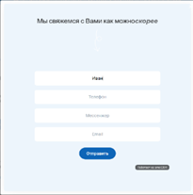 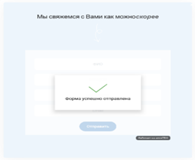 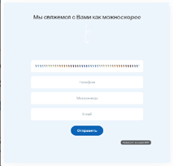 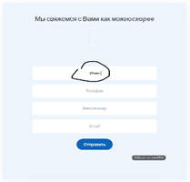 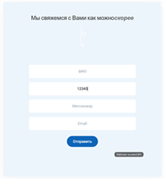 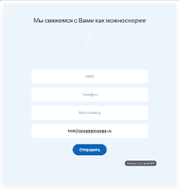
8 | Неактуальный год в копирайте на всех страницах сайта. | 1. Открыть страницы сайта: Главная: https://xn----7sbccrbca0ayxeici5auy0f.xn--p1ai/ О центре: https://xn----7sbccrbca0ayxeici5auy0f.xn--p1ai/about-new.html Курс "Оператор БПЛА": https://xn----7sbccrbca0ayxeici5auy0f.xn--p1ai/bpla-kurs.html Курс "Маркетплейсы": https://xn----7sbccrbca0ayxeici5auy0f.xn--p1ai/marketplejsyi.html Курс "Нейросети": https://xn----7sbccrbca0ayxeici5auy0f.xn--p1ai/nejroseti-kurs.html Курс "Тестировщик ПО": https://xn----7sbccrbca0ayxeici5auy0f.xn--p1ai/test-po-kurs.html | S4 — дефект не влияет на функциональность, но наносит ущерб восприятию сайта как актуального ресурса. P3 — ошибка должна быть исправлена в рамках плановых работ по обновлению контента. | 1. Пролистать все страницы до самого низа (футера). 2. Обратить внимание на строку с копирайтом. | В футере указан актуальный год (2025). | 1. В футере указан неактуальный год: "Copyright © 2023."
9 | Некорректное отображение бургер-меню | 1. Открыть страницы сайта: Главная: https://xn----7sbccrbca0ayxeici5auy0f.xn--p1ai/ О центре: https://xn----7sbccrbca0ayxeici5auy0f.xn--p1ai/about-new.html Курс "Оператор БПЛА": https://xn----7sbccrbca0ayxeici5auy0f.xn--p1ai/bpla-kurs.html Курс "Маркетплейсы": https://xn----7sbccrbca0ayxeici5auy0f.xn--p1ai/marketplejsyi.html Курс "Нейросети": https://xn----7sbccrbca0ayxeici5auy0f.xn--p1ai/nejroseti-kurs.html Курс "Тестировщик ПО": https://xn----7sbccrbca0ayxeici5auy0f.xn--p1ai/test-po-kurs.html | S3 — дефект нарушает стандартное поведение адаптивной верстки. P2 - дефект нарушает ключевой механизм навигации на всех страницах сайта. | 1. Открыть страницу в полноэкранном режиме. 2. Убедиться, что бургер-меню (три полоски) отсутствует. 3. Нажать Win + Стрелка влево/вправо, чтобы разместить окно браузера на половине экрана, или вручную уменьшить ширину окна браузера. 4. Наблюдать появление бургер-меню при нестандартной ширине окна. 5. Увеличить масштаб страницы до 200% и также наблюдать появление меню. | Изменение масштаба страницы не должно влиять на отображение/скрытие элементов навигации. | Бургер-меню не отображается. Оно появляется только при: 1. Ручном изменении ширины окна браузера до определенного, нестандартного значения. 2. Увеличении масштаба страницы до 200% и более. | 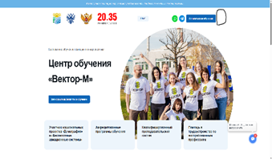 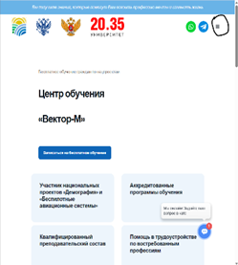 
10 | Ложная интерактивность информационных блоков | 1. Открыта страница сайта https://xn----7sbccrbca0ayxeici5auy0f.xn--p1ai/about-new.html | S4 — дефект не нарушает основную функциональность, но вводит пользователя в заблуждение. P3 — ошибка должна быть исправлена, но не требует немедленного решения. | 1. Найти на странице 4 информационных блока (как на скриншоте). 2. Навести курсор на любой из этих блоков. 3. Обратить внимание на изменение курсора на cursor: pointer (указатель, который обычно сигнализирует о кликабельности). 4. Кликнуть кнопкой мыши по блоку. | Курсор мыши не должен меняться при наведении на статичный информационный блок. | Курсор меняется на указатель (cursor: pointer), что однозначно сигнализирует пользователю о возможности взаимодействия. Но при клике по любому из блоков никакого действия не происходит. | CSS: a:-webkit-any-link { cursor: pointer; }
11 | Логическая несогласованность в блоке преимуществ: один элемент описывает статус центра, а остальные — преимущества для студента | 1. Открыта страница сайта https://xn----7sbccrbca0ayxeici5auy0f.xn--p1ai/about-new | S4 — не ломает функционал, но нарушает логическое восприятие информации пользователем. P3 — ошибка должна быть исправлена, но не требует немедленного решения. | 1.Прочитать на указанной странице последовательно 4 блока (как на скриншоте). | Все элементы в блоке преимуществ логически составлены и отвечают на один вопрос с точки зрения пользователя (например, "Что я получу, обучаясь здесь?"). | Наблюдается логический дисбаланс: - Блоки 2, 3, 4: описывают преимущества для студента (качество программ, преподаватели, трудоустройство). - Блок 1: описывает статус учебного центра.
12 | Логотипы вузов-партнеров в блоке аккредитаций имеют курсор-указатель, но не являются кликабельными | 1. Открыта страница сайта https://xn----7sbccrbca0ayxeici5auy0f.xn--p1ai/about-new.html | S4 — дефект не нарушает основную функциональность, но вводит пользователя в заблуждение, создавая ожидание интерактивности там, где её нет. P3 — ошибка должна быть исправлена, но не требует немедленного решения. | 1. Найти блок с заголовком "Аккредитованный центр обучения ведущих ВУЗов России". 2. Навести курсор мыши на любое из логотипов учебных заведений (РАНХиГС, Томский государственный университет и др.). 3. Обратить внимание на изменение курсора на cursor: pointer (указатель). 4. Кликнуть кнопкой мыши по логотипу. | Вариант А (если логотипы не кликабельны по дизайну): Курсор мыши не должен меняться при наведении. Вариант Б (если логотипы должны быть кликабельны): при клике на логотип должно происходить действие (например, переход на страницу партнера). | Курсор меняется на указатель (cursor: pointer), что сигнализирует пользователю о возможности взаимодействия. Но при клике по любому из логотипов никакого действия не происходит. | CSS: a:-webkit-any-link Specificity: (0,1,1) { cursor: pointer; }
13 | Несоответствие списка партнеров в тексте и на иконках | 1. Открыта страница сайта https://xn----7sbccrbca0ayxeici5auy0f.xn--p1ai/about-new.html | S3 — Дефект вводит пользователя в заблуждение и подрывает доверие к достоверности информации на сайте. Разные списки партнеров в тексте и на изображениях выглядят как невнимательность или обман. P2 — Должен быть исправлен в ближайшее время, так как напрямую влияет на репутацию и доверие к учебному центру. | 1. Прочитать текстовый список партнеров: РАНХиГС, Томский государственный университет, Институт развития профессионального образования, Академия Ворлдскиллс. 2. Посмотреть на визуальный ряд (иконки) рядом с этим текстом. | Списки партнеров в тексте и на визуальных элементах (иконках) полностью совпадают. | Наблюдается несоответствие: - В тексте есть, но нет на иконках: Академия Ворлдскиллс. - На иконках есть, но нет в тексте: ВНИИ Труда Минтруда России.
14 | Несоответствие заявленного количества партнеров и визуального представления | 1. Открыта страница сайта https://xn----7sbccrbca0ayxeici5auy0f.xn--p1ai/about-new.html 2. Пользователь видит заголовок с цифрой "200+" и ленту с логотипами компаний. | S3 — Дефект может вызывать когнитивный диссонанс у пользователя.. P2 — Должен быть исправлен в ближайшее время, так как влияет на доверие к учебному центру. | 1. Найти на странице блок, содержащий текст о партнерах. 2. Прочитать утверждение: "200+ партнеров в сфере образовательных проектов". 3. Обратить внимание на визуальный элемент (ленту), отображающий логотипы партнеров. 4. Посчитать количество представленных логотипов (12). | Визуальный ряд подтверждает или правдоподобно иллюстрирует заявленное количество. Например: - Показаны все 200+ логотипов. - Показана большая, постоянно прокручивающаяся лента из множества логотипов. - Показана выборка из 20-30 логотипов с кнопкой "Показать все" или текстом "Некоторые из наших партнеров". - Цифра "200+" является кликабельной и открывает полный список. | Заявленное количество партнеров («200+») не подтверждается визуальным контентом, где представлена лишь небольшая выборка (12 логотипов).
15 | Сбой в работе всех форм отправки данных после взаимодействия с кнопкой "Подать заявку" | 1. Открыть страницы сайта: Главная: https://xn----7sbccrbca0ayxeici5auy0f.xn--p1ai/ О центре: https://xn----7sbccrbca0ayxeici5auy0f.xn--p1ai/about-new.html Курс "Оператор БПЛА": https://xn----7sbccrbca0ayxeici5auy0f.xn--p1ai/bpla-kurs.html Курс "Маркетплейсы": https://xn----7sbccrbca0ayxeici5auy0f.xn--p1ai/marketplejsyi.html Курс "Нейросети": https://xn----7sbccrbca0ayxeici5auy0f.xn--p1ai/nejroseti-kurs.html Курс "Тестировщик ПО": https://xn----7sbccrbca0ayxeici5auy0f.xn--p1ai/test-po-kurs.html | S1 — Дефект полностью блокирует основную бизнес-функцию сайта (прием заявок) после определенного действия. Это приводит к прямым финансовым потерям. P1— Должен быть исправлен немедленно. | 1. На любой странице сайта нажать на любую кнопку с текстом "Подать заявку" (вне зависимости от ее расположения). 2. Заполнить открывшуюся форму валидными данными. 3. Нажать кнопку "Отправить" в форме. 4. После этого попытаться открыть и отправить любую другую форму на сайте через любые другие кнопки ("Записаться на обучение", "Записаться на бесплатное обучение", "Успейте подать заявку на обучение"). | 1. Данные успешно отправляются через любую кнопку, появляется сообщение об успешной отправке. 2. Отправка данных через одну форму не влияет на работоспособность других форм на странице. | 1. Кнопка "Подать заявку" неработоспособна: после ввода данных и нажатия "Отправить" форма визуально становится серой, данные не отправляются, подтверждение не появляется. 2. Сбой распространяется на все формы: после попытки отправки через "Подать заявку" ЛЮБАЯ другая форма на странице становится неработоспособной (поведение идентично пункту 1). 3. Временное решение: работоспособность форм восстанавливается только после полной перезагрузки страницы. | 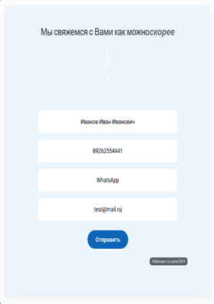 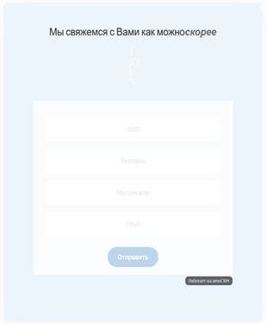
16 | Отсутствие реальной доставки уведомлений при корректной отправке формы | 1. Открыть любую из страниц сайта с формой записи (форма записи везде одинаковая): Главная: https://xn----7sbccrbca0ayxeici5auy0f.xn--p1ai/ О центре: https://xn----7sbccrbca0ayxeici5auy0f.xn--p1ai/about-new.html Курс "Оператор БПЛА": https://xn----7sbccrbca0ayxeici5auy0f.xn--p1ai/bpla-kurs.html Курс "Маркетплейсы": https://xn----7sbccrbca0ayxeici5auy0f.xn--p1ai/marketplejsyi.html Курс "Нейросети": https://xn----7sbccrbca0ayxeici5auy0f.xn--p1ai/nejroseti-kurs.html Курс "Тестировщик ПО": https://xn----7sbccrbca0ayxeici5auy0f.xn--p1ai/test-po-kurs.html 2. Форма активна и готова к заполнению. 3. У пользователя есть реальный телефон, мессенджер и email для проверки. | S1 — Основная бизнес-логика полностью нарушена. Данные не поступают в CRM, лиды теряются, уведомления не отправляются. Это приводит к 100% потере заявок. P1 — Должен быть исправлен немедленно. | 1. Заполнить все поля формы валидными реальными данными: - ФИО: Корректное имя (например, Иванова Мария Михайловна) - Телефон: Действующий номер мобильного (79XXXXXXXXX) - Email: Действующий адрес электронной почты (например, test@mail.ru) - Мессенджер: например, Telegram. 2. Нажать кнопку "Отправить". 3. Убедиться, что появляется сообщение "Форма успешно отправлена". 4. Проверить входящие звонки/смс на указанный телефон в течение 24 часов. 5. Проверить входящие письма (включая спам) на указанном email в течение 24 часов. | 1. Данные сохраняются в CRM системе. 2. Менеджер связывается с клиентом по указанному телефону в течение рабочего дня. 3. На указанный email приходит автоматическое подтверждающее письмо. 4. Возможно смс-уведомление о получении заявки. | 1. Фронтенд отрабатывает корректно — появляется сообщение "Форма успешно отправлена". 2. Но на backend происходят сбои: - На указанный телефон не поступают звонки/смс - На указанный email не приходят уведомления - Данные не поступают в CRM. 3. Фактически заявки теряются, хотя пользователь уверен в успешной отправке | 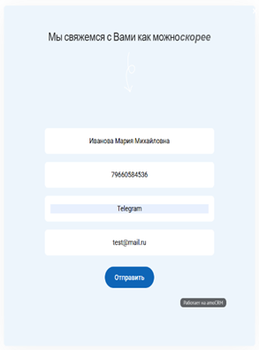 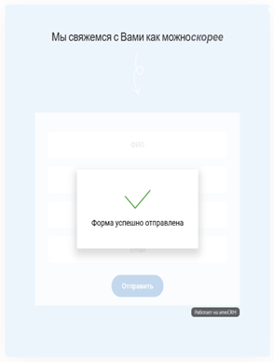
17 | Критическая неработоспособность чат-бота на сайте | 1. Открыть любую из страниц сайта: Главная: https://xn----7sbccrbca0ayxeici5auy0f.xn--p1ai/ О центре: https://xn----7sbccrbca0ayxeici5auy0f.xn--p1ai/about-new.html Курс "Оператор БПЛА": https://xn----7sbccrbca0ayxeici5auy0f.xn--p1ai/bpla-kurs.html Курс "Маркетплейсы": https://xn----7sbccrbca0ayxeici5auy0f.xn--p1ai/marketplejsyi.html Курс "Нейросети": https://xn----7sbccrbca0ayxeici5auy0f.xn--p1ai/nejroseti-kurs.html Курс "Тестировщик ПО": https://xn----7sbccrbca0ayxeici5auy0f.xn--p1ai/test-po-kurs.html 2. В правом нижнем углу доступна иконка чата. | S1 — Функционал чата полностью неработоспособен. Инструмент, предназначенный для помощи пользователям, вводит их в заблуждение и гарантированно теряет все поступающие заявки. P1 — Должен быть исправлен немедленно. | 1. Нажать на иконку чата. 2. Обратить внимание на дату и время в заголовке чата. 3. Ответить на вопросы бота: - Ввести любое имя (например, Светлана). - Ввести заведомо невалидный номер телефона (например, 5595996666). - Ввести бессмысленный текст в качестве вопроса (например, ааамваам). 4. Получить финальное сообщение о том, что менеджер свяжется. 5. Попытаться написать еще одно сообщение после этого. | 1. Время в чате соответствует текущему времени и дате на устройстве пользователя. 2. Чат-бот проводит базовую валидацию вводимых данных (например, проверяет длину и формат номера телефона). 3. При вводе невалидных данных бот просит исправить их. 4. Данные из чата (имя, телефон, вопрос) гарантированно поступают в CRM. 5. После завершения диалога чат остается активным для дальнейших вопросов. | 1. Некорректное время: В заголовке чата отображаются устаревшие дата и время (11.09 02:29 вместо актуальных 15.09.25 ~02:00), что сразу создает впечатление "мертвого" или сломанного сервиса. 2. Отсутствие валидации: Бот без вопросов принимает невалидный номер телефона (номер 5595996666 не соответствует формату 79XXXXXXXXX и не существует). 3. Отсутствие модерации: Бот принимает любой, даже бессмысленный текст, без попытки уточнить суть. 4. Потеря заявок: Учитывая п.2 и п.3, менеджер физически не может связаться с пользователем, а заявка является мусорной. 5. Неожиданное завершение работы: После финального сообщения чат перестает реагировать на новые сообщения пользователя. | 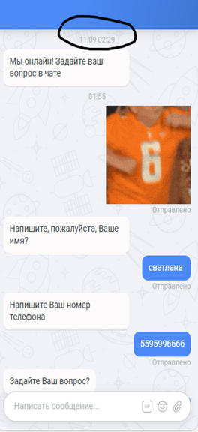 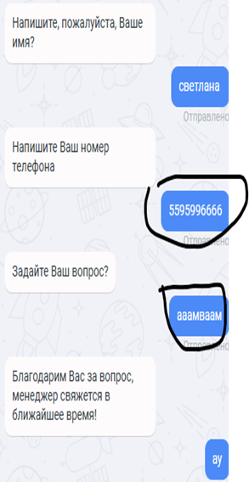
18 | Смысловая и визуальная несогласованность в блоке с направлениями подготовки на главной странице | 1. Открыта главная страница сайта: https://xn----7sbccrbca0ayxeici5auy0f.xn--p1ai/ 2. На странице присутствует бегущая строка (лента) с направлениями подготовки и блок с заголовком "Востребованные направления подготовки в 2025 году". | S3 — Дефекты ухудшают восприятие информации. P3 — ошибка должна быть исправлена, но не требует немедленного решения. | 1. Прочитать элементы бегущей строки: ОПЕРАТОР БПЛА*ИСКУССТВЕННЫЙ ИНТЕЛЛЕКТ*НЕЙРОСЕТИ*ТЕСТИРОВЩИК ПО*3D ПЕЧАТЬ* обращая внимание на логику и форматирование. 2. Уменьшить ширину окна браузера примерно до 50% от полного экрана (например, с помощью Win + Стрелка влево/вправо) при масштабе 100%. 3. Наблюдать за заголовком "Востребованные направления подготовки в 2025 году" и бегущей строкой под ним. | 1. Весь текст в бегущей строке логически структурирован и правильно отформатирован. 2. Все элементы интерфейса остаются читаемыми, не перекрывают друг друга и адекватно ведут себя при разной ширине экрана. | 1. Смысловая несогласованность и ошибки форматирования в бегущей строке: - Смешаны разные категории понятий: профессии ("Оператор БПЛА"), технологии ("Искусственный интеллект", "Нейросети") и инструменты ("3D печать"). - Наличие лишнего пробела в элементе "*3D печать* " в конце, после закрывающей звездочки. 2. Визуальная несогласованность: - При ширине окна ~50% и масштабе 100% бегущая строка наезжает на заголовок "Востребованные направления подготовки в 2025 году", перекрывая его. | 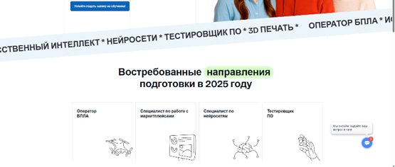 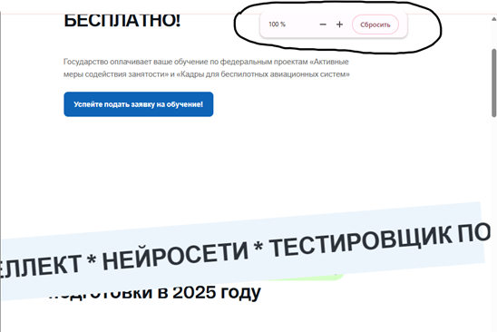
19 | Разрушение верстки на уменьшенных масштабах страницы | 1. Открыта страница сайта https://xn----7sbccrbca0ayxeici5auy0f.xn--p1ai/ | S3 — визуальное нарушение. P2 — Проблема хорошо заметна пользователю и портит внешний вид сайта. | 1. Уменьшить масштаб страницы до 33% (комбинация клавиш Ctrl + - или через меню браузера). 2. Прокрутить страницу вниз и пронаблюдать за поведением следующих блоков: - Верхний блок "Вы получите знания..." - Бегущая строка (лента) - Блок с заголовком "Проект реализуется при поддержке..." - Блок с видео "Как проходит обучение..." 3. Уменьшить масштаб страницы до 25% и повторить наблюдение. | При любом масштабе страницы (от 25% до 200%) сохраняется целостность и читаемость макета. Контент должен оставаться в пределах отведенных для него блоков, не вылезая за их границы. | На масштабе 33% и 25% происходит разрушение верстки: - Бегущая строка выходит далеко за границы. - Текстовые блоки (блок "Вы получите знания..." , Блок с заголовком "Проект реализуется при поддержке...", Блок с видео "Как проходит обучение...") также выходят за границы. | 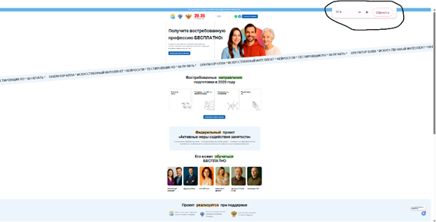 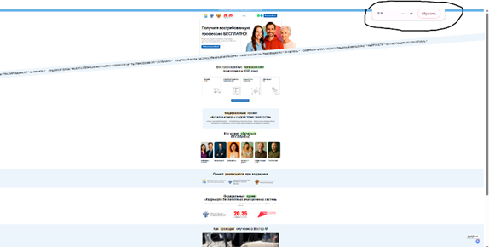
20 | Ложная интерактивность логотипов министерств | 1. Открыта страница сайта https://xn----7sbccrbca0ayxeici5auy0f.xn--p1ai/ | S4— Дефект не нарушает функциональность, но вводит пользователя в заблуждение. P3 — Должен быть исправлен для улучшения пользовательского опыта. | 1. Найти на странице блок "Проект реализуется при поддержке". 2. Навести курсор мыши на любое из изображений логотипов (иконок) министерств. 3. Обратить внимание на изменение курсора на cursor: pointer (указатель). 4. Кликнуть левой кнопкой мыши по логотипу. | Вариант А (если логотипы не кликабельны по дизайну): Курсор мыши не должен меняться при наведении (должен оставаться cursor: default). Вариант Б (если логотипы должны быть кликабельны): при клике на логотип должно происходить действие (например, переход на официальный сайт соответствующего министерства). | Курсор меняется на указатель (cursor: pointer), что сигнализирует пользователю о возможности взаимодействия. Но при клике по любому из логотипов никакого действия не происходит. | CSS: a:-webkit-any-link { cursor: pointer; }:
21 | Некорректное поведение логотипов партнеров — клик приводит к обновлению страницы | 1. Открыта страница сайта https://xn----7sbccrbca0ayxeici5auy0f.xn--p1ai/ 2. Блок сверху содержит логотипы организаций. | S3— Дефект нарушает ожидаемое поведение и навигацию. P3 — Должен быть исправлен в ближайшее время. | 1. Навести курсор на любой логотип в блоке сверху: - 20.35 УНИВЕРСИТЕТ - Логотип Министерства труда и социальной защиты РФ - Логотип Министерства науки и высшего образования РФ - Логотип Министерства просвещения РФ 2. Убедиться, что курсор меняется на указатель (cursor: pointer). 3. Кликнуть левой кнопкой мыши по логотипу. | При клике на логотип происходит переход на официальный сайт соответствующей организации (например, https://mintrud.gov.ru/, https://minobrnauki.gov.ru/, https://edu.gov.ru/, https://2035.university/). | При клике на любой из логотипов страница обновляется (происходит перезагрузка текущей страницы).
22 | Ложная интерактивность логотипов в блоке о федеральном проекте | 1. Открыта страница сайта https://xn----7sbccrbca0ayxeici5auy0f.xn--p1ai/ 2. Пользователь находится на странице, содержащей блок о федеральном проекте БПЛА. 3. Блок содержит логотипы организаций. | S3 — Дефект нарушает ожидаемое поведение элементов интерфейса. P3 — Должен быть исправлен для улучшения пользовательского опыта. | 1. Найти на странице блок "Федеральный проект «Кадры для беспилотных авиационных систем»". 2. Навести курсор на любой логотип в этом блоке: - Логотип Министерства науки и высшего образования РФ - Логотип "20.35 УНИВЕРСИТЕТ" - Логотип "Национальные проекты России" 3. Убедиться, что курсор меняется на указатель (cursor: pointer). 4. Кликнуть левой кнопкой мыши по логотипу. | Вариант А: При клике на логотип происходит переход на официальный сайт соответствующей организации. Вариант Б: Логотипы не имеют визуальных признаков кликабельности (курсор не меняется на указатель). | Курсор меняется на указатель, создавая ожидание интерактивности, однако при клике по любому из логотипов никакого действия не происходит. |  CSS: a:-webkit-any-link { cursor: pointer; }
23 | Использование непонятной аббревиатуры в видео контенте | 1. Открыта страница сайта https://xn----7sbccrbca0ayxeici5auy0f.xn--p1ai/ 2. Пользователь находится на странице с блоком "Как проходит обучение в Вектор-М". 3. В блоке присутствует видео. | S4 — Дефект не нарушает функциональность, но ухудшает понимание контента для пользователей, не знакомых с профессиональной терминологией. P3 — Следует исправить, чтобы избежать недопонимания. | 1. Найти на странице блок "Как проходит обучение в Вектор-М". 2. Досмотреть видео до конца или найти момент, где появляется текстовый слайд с надписью "КАДРЫ БАС ПРАКТИКА ВЕКТОР-М". | Весь текст в материалах учебного центра (включая видео) является понятным. | В видео присутствует текстовый слайд с надписью: "КАДРЫ БАС ПРАКТИКА ВЕКТОР-М". Аббревиатура "БАС" не расшифрована и не объяснена в контексте видео. | 
24 | Ложная интерактивность информационных блоков в карточках курсов на всех страницах курсов | 1. Пользователь находится на любой из страниц курсов: - Оператор БПЛА: https://xn----7sbccrbca0ayxeici5auy0f.xn--p1ai/bpla-kurs.html - Специалист по технической поддержке онлайн-сервисов (МАРКЕТПЛЕЙСЫ): https://xn----7sbccrbca0ayxeici5auy0f.xn--p1ai/marketplejsyi.html - Специалист по нейросетям: https://xn----7sbccrbca0ayxeici5auy0f.xn--p1ai/nejroseti-kurs.html - Тестировщик ПО (QA-engineer): https://xn----7sbccrbca0ayxeici5auy0f.xn--p1ai/test-po-kurs.html 2. В карточке курса присутствуют информационные блоки: "Обучение за 2-3 месяца", "Высокий доход...", "Документ об образовании...", "Помощь в старте...". | S4 — Дефект не нарушает функциональность, но вводит пользователя в заблуждение, создавая ложное ожидание интерактивности. P3 — Должен быть исправлен для улучшения пользовательского опыта. | 1. Открыть любую из страниц курсов. 2. Найти в карточке курса информационные блоки: - "Обучение за 2-3 месяца" - "Высокий доход…" - "Документ об образовании установленного образца" - "Помощь в старте и развитии карьеры" 3. Навести курсор мыши на любой из этих блоков. 4. Обратить внимание на изменение курсора на cursor: pointer (указатель). 5. Кликнуть левой кнопкой мыши по блоку. 6. Повторить шаги 3-5 для всех информационных блоков на всех страницах курсов. | Вариант А (если блоки не кликабельны по дизайну): Курсор мыши не должен меняться при наведении (должен оставаться cursor: default), так как это статичные информационные элементы. Вариант Б (если блоки должны быть кликабельны): при клике на блок должно происходить действие (например, открытие всплывающего окна с подробным объяснением). | 1. Курсор меняется на указатель (cursor: pointer) при наведении на любой информационный блок. 2. При клике по любому из блоков никакого действия не происходит. 3. Поведение одинаково на всех страницах курсов. | 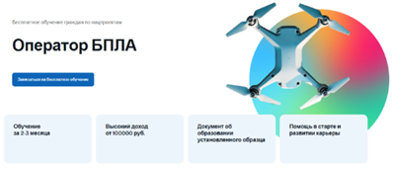 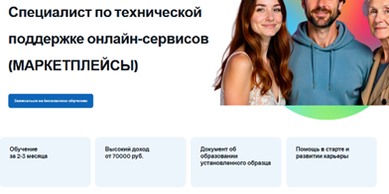 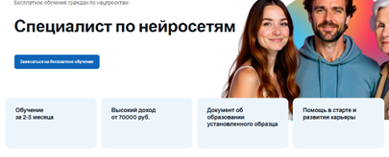 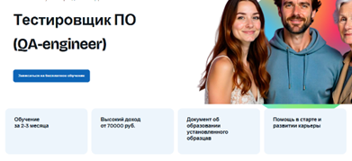 CSS: a:-webkit-any-link { cursor: pointer; }
25 | Нарушение адаптивности верстки при масштабировании на всех страницах курсов | 1. Пользователь находится на одной из страниц курсов: - Оператор БПЛА: https://xn----7sbccrbca0ayxeici5auy0f.xn--p1ai/bpla-kurs.html - Специалист по технической поддержке онлайн-сервисов (МАРКЕТПЛЕЙСЫ): https://xn----7sbccrbca0ayxeici5auy0f.xn--p1ai/marketplejsyi.html - Специалист по нейросетям: https://xn----7sbccrbca0ayxeici5auy0f.xn--p1ai/nejroseti-kurs.html - Тестировщик ПО (QA-engineer): https://xn----7sbccrbca0ayxeici5auy0f.xn--p1ai/test-po-kurs.html | S3 — При уменьшении масштаба макеты страниц «плывут». P2 — Проблема хорошо заметна пользователю и портит внешний вид сайта. | 1. Открыть любую из страниц курсов. 2. Уменьшить масштаб страницы до 50% (комбинация клавиш Ctrl + -). 3. Прокрутить страницу и наблюдать за поведением элементов: - Верхний блок "Вы получите знания, которые помогут Вам освоить профессию мечты и изменить жизнь". - Блок "Участвуйте в федеральном проекте" с разделами "Обучение", "Проект", "Для кого» (серые разделительные линии). - Блок "Почему стоит принять участие". 4. Уменьшить масштаб страницы до 33% и 25%, повторить наблюдение. 5. Повторить шаги 2-4 для остальных страниц курсов. | При любом масштабе страницы (от 25% до 200%) сохраняется целостность макета. Все элементы остаются в пределах отведенных для них контейнеров, не выходя за границы. | На масштабе 50% и менее происходит разрушение верстки: - Текстовый блок ("Вы получите знания...") выходят за правую и левую границу основного контейнера. - Разделительные серые линии в блоке "Участвуйте в федеральном проекте" значительно удлиняются и выходят за границы контейнера. - Блок ("Почему стоит принять участие") так же выходит за границы контейнера. | 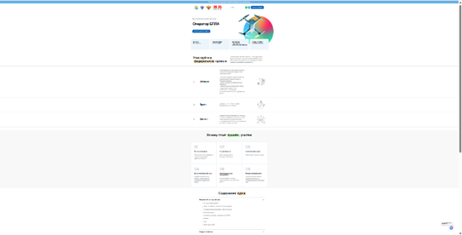
26 | Ложная интерактивность и неконсистентность оформления в блоке "Участвуйте в федеральном проекте" | 1. Пользователь находится на одной из страниц курсов: - Оператор БПЛА: https://xn----7sbccrbca0ayxeici5auy0f.xn--p1ai/bpla-kurs.html - Специалист по технической поддержке онлайн-сервисов (МАРКЕТПЛЕЙСЫ): https://xn----7sbccrbca0ayxeici5auy0f.xn--p1ai/marketplejsyi.html - Специалист по нейросетям: https://xn----7sbccrbca0ayxeici5auy0f.xn--p1ai/nejroseti-kurs.html - Тестировщик ПО (QA-engineer): https://xn----7sbccrbca0ayxeici5auy0f.xn--p1ai/test-po-kurs.html 2. Блок с заголовком "Участвуйте в федеральном проекте" отображается на странице. | S4 — Дефекты не нарушают основную функциональность, но ухудшают пользовательский опыт . P3 — Должен быть исправлен для улучшения согласованности дизайна. | 1. Открыть любую из страниц курсов. 2. Найти блок с заголовком "Участвуйте в федеральном проекте". 3. Последовательно навести курсор на текстовые элементы в разделах "Обучение", "Проект" и "Для кого". 4. Обратить внимание на изменение курсора на cursor: pointer (указатель). 5. Проанализировать визуальное оформление текста в каждом разделе. 6. Повторить шаги 2-5 для остальных страниц курсов. | 1. Статичные текстовые элементы не должны иметь признаков интерактивности (курсор должен оставаться cursor: default). 2. Оформление однотипных элементов должно быть единообразным (одинаковые маркеры списков, регистр букв и пунктуация). | 1. Ложная интерактивность: Все текстовые элементы в разделах "Обучение", "Проект" и "Для кого" меняют курсор на указатель (cursor: pointer), хотя не являются кликабельными и не выполняют никакого действия при нажатии. 2. Неконсистентность оформления: - В разделе "Обучение" каждый элемент списка начинается с маркера "+" и с заглавной буквы. - В разделе "Проект" текст начинается со строчной буквы и без маркера. - В разделе "Для кого" текст также начинается без маркера, но с заглавной буквы. | 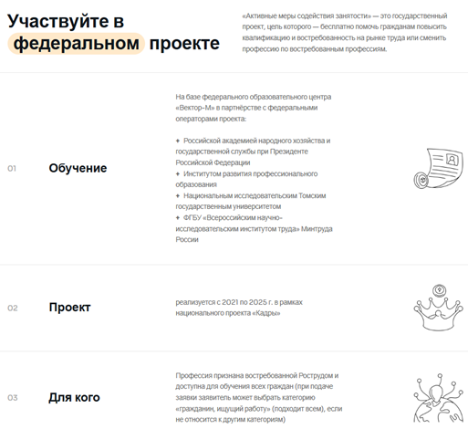 CSS: a:-webkit-any-link { cursor: pointer; }
27 | Множественные ошибки контента в разделе "Содержание курса" на странице курса "Оператор БПЛА" | 1. Пользователь находится на странице курса "Оператор БПЛА": https://xn----7sbccrbca0ayxeici5auy0f.xn--p1ai/bpla-kurs.html | S3 — Многочисленные ошибки в образовательном контенте снижают доверие к качеству обучения и создают впечатление непрофессионализма. P2 — Должен быть исправлен в ближайшее время | 1. Прокрутить до раздела "Содержание курса". 2. Последовательно проверить каждый подраздел на наличие опечаток, неконсистентности регистра и нарушений структуры. | 1. Все тексты написаны без орфографических и грамматических ошибок. 2. Структура всех подразделов едина: завершаются элементами "Вебинар", "Тест", "Практическая работа". 3. Регистр написания заголовков и пунктов консистентен. | Обнаружены многочисленные ошибки в различных подразделах: - Воздушная навигация: опечатка: "авиационная мереорология" (должно быть "метеорология"). - Основы воздушного права...: опечатка: "Законательная база" (должно быть "Законодательная"), опечатка: "БАС в Росавиации" (должно быть "БПЛА"), опечатка: «…Техника безопасности при эксплуатации» начало должно начинаться с маленькой буквы, нарушение структуры: отсутствуют завершающие элементы "Вебинар", "Тест", "Практическая работа". - Сборка, настройка...: нарушение структуры: отсутствуют завершающие элементы "Вебинар" "Тест", "Практическая работа". - Знакомство с беспилотниками...: опечатка: "квадрокопрера" (должно быть "квадрокоптера"). - Фото- и видеосъёмка...: опечатка: "Дрони" (должно быть "Дроны"). - Принципы дистанционного зондирования земли и сбор данных аэрофотосъёмки, Обработка полученных данных для создания трёхмерных моделей: опечатка: «…Обработка...» начало должно быть с маленькой буквы. - Внештатные и черезвычайные ситуации при эксплуатации дронов.: опечатка: "черезвычайные" (должно быть "чрезвычайные"), опечатка: "Toр 10" (должно быть "Топ-10"). - Сферы применения...: неконсистентность регистра: "БЕСПИЛОТНИКИ…" (все заглавные) vs обычный регистр в других заголовках, нарушение структуры: отсутствуют "Вебинар", "Тест", "Практическая работа", опечатка: пункты "Безопасность" и "Чрезвычайные ситуации" отображаются в одной строке через пробел: "Безопасность Чрезвычайные ситуации", опечатка: "Другие области и задачи применения БЛА", должно быть "Другие области и задачи применения БПЛА". | 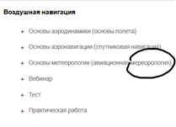 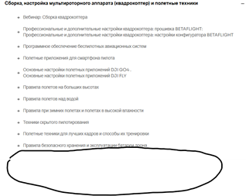 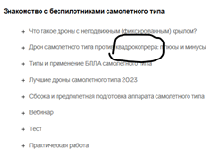 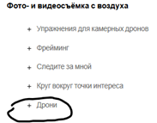 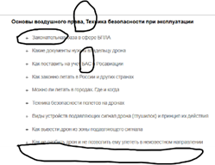 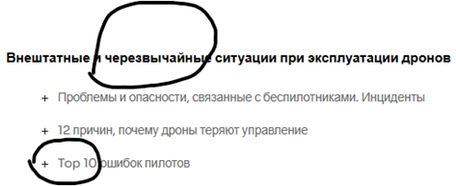 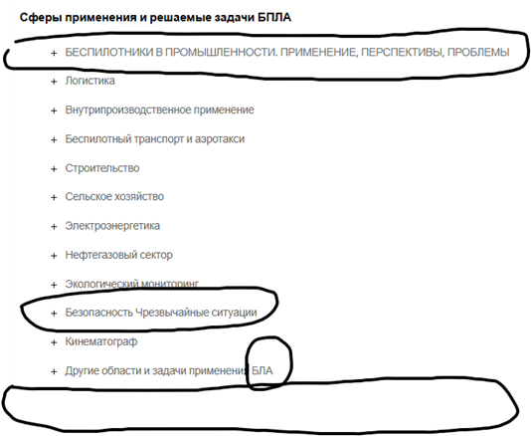
28 | Отсутствие детальной структуры курса в разделе "Содержание курса" на странице "Специалист по нейросетям" | 1. Пользователь находится на странице курса "Специалист по нейросетям": https://xn----7sbccrbca0ayxeici5auy0f.xn--p1ai/nejroseti-kurs.html | S3 — Отсутствие детальной программы курса снижает доверие потенциальных студентов и не позволяет оценить полноту обучения. P2 — Должен быть исправлен в ближайшее время, так как напрямую влияет на решение пользователя о записи на курс. | 1. Прокрутить до раздела "Содержание курса". 2. Попытаться ознакомиться с программой курса. 3. Сравнить с уровнем детализации на других страницах курсов (например, "Оператор БПЛА"). | Раздел "Содержание курса" содержит детальную структуру с раскрывающимися подразделами, конкретными темами занятий и элементами контроля знаний, как на других страницах курсов. | В разделе "Содержание курса" представлены только названия основных модулей без какой-либо детализации: - Отсутствуют раскрывающиеся подразделы; - Отсутствует список конкретных тем и уроков. | 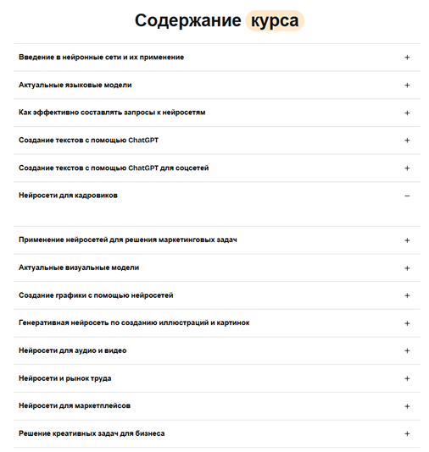
29 | Неконсистентность дизайна, нарушение структуры и опечатки в разделе "Содержание курса" на странице "Тестировщик ПО" | 1. Пользователь находится на странице курса "Тестировщик ПО (QA-engineer)": https://xn----7sbccrbca0ayxeici5auy0f.xn--p1ai/test-po-kurs.html | S3 — Дефекты нарушают единый стиль сайта, делают структуру курса непоследовательной и создают впечатление небрежности. P2 — Должен быть исправлен в ближайшее время. | 1. Прокрутить до раздела "Содержание курса". 2. Обратить внимание на цвет выделения слова "курса" в заголовке раздела. 3. Последовательно открыть каждый подраздел и проверить: - Наличие завершающего элемента "Разбор вопросов по уроку" - Единообразие формулировок - Регистр написания - Грамотность текста 4. Сравнить структуру с другими страницами курсов. | 1. Дизайн консистентен на всех страницах: слово "курса" в заголовке раздела выделено оранжевым цветом. 2. Все подразделы имеют единую структуру. 3. Все формулировки выдержаны в едином стиле. 4. Текст не содержит орфографических и пунктуационных ошибок. | Обнаружены многочисленные несоответствия: 1. Неконсистентность дизайна: - Слово "курса" выделено зеленым цветом (на других страницах курса - оранжевым) 2. Нарушение единой структуры: - В двенадцати подразделах отсутствует завершающий элемент "Разбор вопросов по уроку" - Подраздел "Дипломный проект" полностью пустой 3. Опечатки и ошибки: - В разделе Основы HTML & CSS подраздел "Позиционированиеи стилизация в CSS" содержит опечатку, должно быть "Позиционирование и стилизация в CSS" - В разделе Основы клиент-серверной архитектуры, задачи web-тестировщика подраздел "клиент-серверная архитектура" начинается со строчной буквы, подраздел "Разбор вопросов теме" (пропущен предлог "по"), также в подразделе "Разбор вопросов теме Основы клиент-серверной архитектуры" отсутствует перенос строки "Основы..." - В разделе Трудоустройство: тонкости оформления резюме и прохождения собеседований подраздел "консультация по финальному тесту" - название подраздела начинается со строчной буквы 4. Неконсистентность формулировок: - В одних подразделах: "Разбор вопросов по уроку" - В других: "Разбор вопросов теме... для собеседования" - В-третьих: "Повторение + вопросы на собеседовании" | 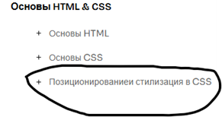  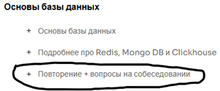
30 | Неконсистентность названий кнопок вызова формы записи на разных страницах сайта | Пользователь находится на одной из страниц сайта: Главная, О центре («О нас»), или страница любого курса. | S3 - Дефект является существенным, так как напрямую влияет на пользовательский опыт. P3 - Следует исправить, чтобы избежать недопонимания | 1. Открыть страницы: О центре: https://xn----7sbccrbca0ayxeici5auy0f.xn--p1ai/about-new.html Курс "Оператор БПЛА": https://xn----7sbccrbca0ayxeici5auy0f.xn--p1ai/bpla-kurs.html Курс "Маркетплейсы": https://xn----7sbccrbca0ayxeici5auy0f.xn--p1ai/marketplejsyi.html Курс "Нейросети": https://xn----7sbccrbca0ayxeici5auy0f.xn--p1ai/nejroseti-kurs.html Курс "Тестировщик ПО": https://xn----7sbccrbca0ayxeici5auy0f.xn--p1ai/test-po-kurs.html 2. Прокрутить страницы, найти и зафиксировать названия всех кнопок, вызывающих форму записи ("Записаться на обучение", "Записаться на бесплатное обучение", "Подать заявку", "Подать заявку"). 3. Открыть главную страницу: https://xn----7sbccrbca0ayxeici5auy0f.xn--p1ai/ 4. Прокрутить страницу, найти и зафиксировать названия всех кнопок, вызывающих форму записи ("Записаться на обучение", "Успейте подать заявку на обучение", "Успейте подать заявку на обучение", "Подать заявку"). 5. Нажать на любую из кнопок на любой странице и убедиться, что открывается одна и та же форма. | Кнопки, выполняющие одно и то же действие (открытие формы записи), имеют единообразные названия на всех страницах сайта. | На разных страницах сайта для одного и того же действия используются разные названия кнопок: На страницах курсов (например, БПЛА): "Записаться на обучение", "Записаться на бесплатное обучение", "Подать заявку". На главной странице: "Записаться на обучение", "Успейте подать заявку на обучение", "Подать заявку". При этом все кнопки ведут к открытию одной и той же формы записи. Разные названия создают путаницу и у пользователя может сложиться ложное впечатление, например, что: "подать заявку" и "записаться на обучение" — ведут к разным процессам.

